y_star_fomc_sep23 (base 2012)
obs | pib_f | pib_f/4 | y_star_weo | v_y_star_weo
1995Q1 | 10,550.3 | 2637.575
1995Q2 | 10,581.7 | 2645.425
1995Q3 | 10,671.7 | 2667.925
1995Q4 | 10,744.2 | 2686.05 | 10636.975
1996Q1 | 10,824.7 | 2706.175 | 10705.575
1996Q2 | 11,005.2 | 2751.3 | 10811.45
1996Q3 | 11,103.9 | 2775.975 | 10919.5
1996Q4 | 11,219.2 | 2804.8 | 11038.25 | 3.8%
1997Q1 | 11,291.7 | 2822.925 | 11155 | 4.2%
1997Q2 | 11,479.3 | 2869.825 | 11273.525 | 4.3%
1997Q3 | 11,622.9 | 2905.725 | 11403.275 | 4.4%
1997Q4 | 11,722.7 | 2930.675 | 11529.15 | 4.4%
1998Q1 | 11,839.9 | 2959.975 | 11666.2 | 4.6%
1998Q2 | 11,949.5 | 2987.375 | 11783.75 | 4.5%
1998Q3 | 12,099.2 | 3024.8 | 11902.825 | 4.4%
1998Q4 | 12,294.7 | 3073.675 | 12045.825 | 4.5%
1999Q1 | 12,410.8 | 3102.7 | 12188.55 | 4.5%
1999Q2 | 12,514.4 | 3128.6 | 12329.775 | 4.6%
1999Q3 | 12,680.0 | 3170 | 12474.975 | 4.8%
1999Q4 | 12,888.3 | 3222.075 | 12623.375 | 4.8%
2000Q1 | 12,935.3 | 3233.825 | 12754.5 | 4.6%
2000Q2 | 13,170.7 | 3292.675 | 12918.575 | 4.8%
2000Q3 | 13,183.9 | 3295.975 | 13044.55 | 4.6%
2000Q4 | 13,262.3 | 3315.575 | 13138.05 | 4.1%
2001Q1 | 13,219.3 | 3304.825 | 13209.05 | 3.6%
2001Q2 | 13,301.4 | 3325.35 | 13241.725 | 2.5%
2001Q3 | 13,248.1 | 3312.025 | 13257.775 | 1.6%
2001Q4 | 13,284.9 | 3321.225 | 13263.425 | 1.0%
2002Q1 | 13,394.9 | 3348.725 | 13307.325 | 0.7%
2002Q2 | 13,477.4 | 3369.35 | 13351.325 | 0.8%
2002Q3 | 13,531.7 | 3382.925 | 13422.225 | 1.2%
2002Q4 | 13,549.4 | 3387.35 | 13488.35 | 1.7%
2003Q1 | 13,619.4 | 3404.85 | 13544.475 | 1.8%
2003Q2 | 13,741.1 | 3435.275 | 13610.4 | 1.9%
2003Q3 | 13,970.2 | 3492.55 | 13720.025 | 2.2%
2003Q4 | 14,131.4 | 3532.85 | 13865.525 | 2.8%
2004Q1 | 14,212.3 | 3553.075 | 14013.75 | 3.5%
2004Q2 | 14,323.0 | 3580.75 | 14159.225 | 4.0%
2004Q3 | 14,457.8 | 3614.45 | 14281.125 | 4.1%
2004Q4 | 14,605.6 | 3651.4 | 14399.675 | 3.9%
2005Q1 | 14,767.8 | 3691.95 | 14538.55 | 3.7%
2005Q2 | 14,839.7 | 3709.925 | 14667.725 | 3.6%
2005Q3 | 14,956.3 | 3739.075 | 14792.35 | 3.6%
2005Q4 | 15,041.2 | 3760.3 | 14901.25 | 3.5%
2006Q1 | 15,244.1 | 3811.025 | 15020.325 | 3.3%
2006Q2 | 15,281.5 | 3820.375 | 15130.775 | 3.2%
2006Q3 | 15,304.5 | 3826.125 | 15217.825 | 2.9%
2006Q4 | 15,433.6 | 3858.4 | 15315.925 | 2.8%
2007Q1 | 15,479.0 | 3869.75 | 15374.65 | 2.4%
2007Q2 | 15,577.8 | 3894.45 | 15448.725 | 2.1%
2007Q3 | 15,671.6 | 3917.9 | 15540.5 | 2.1%
2007Q4 | 15,767.1 | 3941.775 | 15623.875 | 2.0%
2008Q1 | 15,702.9 | 3925.725 | 15679.85 | 2.0%
2008Q2 | 15,792.8 | 3948.2 | 15733.6 | 1.8%
2008Q3 | 15,709.6 | 3927.4 | 15743.1 | 1.3%
2008Q4 | 15,366.6 | 3841.65 | 15642.975 | 0.1%
2009Q1 | 15,187.5 | 3796.875 | 15514.125 | -1.1%
2009Q2 | 15,161.8 | 3790.45 | 15356.375 | -2.4%
2009Q3 | 15,216.6 | 3804.15 | 15233.125 | -3.2%
2009Q4 | 15,379.2 | 3844.8 | 15236.275 | -2.6%
2010Q1 | 15,456.1 | 3864.025 | 15303.425 | -1.4%
2010Q2 | 15,605.6 | 3901.4 | 15414.375 | 0.4%
2010Q3 | 15,726.3 | 3931.575 | 15541.8 | 2.0%
2010Q4 | 15,808.0 | 3952 | 15649 | 2.7%
2011Q1 | 15,769.9 | 3942.475 | 15727.45 | 2.8%
2011Q2 | 15,876.8 | 3969.2 | 15795.25 | 2.5%
2011Q3 | 15,870.7 | 3967.675 | 15831.35 | 1.9%
2011Q4 | 16,048.7 | 4012.175 | 15891.525 | 1.5%
2012Q1 | 16,180.0 | 4045 | 15994.05 | 1.7%
2012Q2 | 16,253.7 | 4063.425 | 16088.275 | 1.9%
2012Q3 | 16,282.2 | 4070.55 | 16191.15 | 2.3%
2012Q4 | 16,300.0 | 4075 | 16253.975 | 2.3%
2013Q1 | 16,441.5 | 4110.375 | 16319.35 | 2.0%
2013Q2 | 16,464.4 | 4116.1 | 16372.025 | 1.8%
2013Q3 | 16,594.7 | 4148.675 | 16450.15 | 1.6%
2013Q4 | 16,712.8 | 4178.2 | 16553.35 | 1.8%
2014Q1 | 16,654.2 | 4163.55 | 16606.525 | 1.8%
2014Q2 | 16,868.1 | 4217.025 | 16707.45 | 2.0%
2014Q3 | 17,064.6 | 4266.15 | 16824.925 | 2.3%
2014Q4 | 17,141.2 | 4285.3 | 16932.025 | 2.3%
2015Q1 | 17,280.6 | 4320.15 | 17088.625 | 2.9%
2015Q2 | 17,380.9 | 4345.225 | 17216.825 | 3.0%
2015Q3 | 17,437.1 | 4359.275 | 17309.95 | 2.9%
2015Q4 | 17,462.6 | 4365.65 | 17390.3 | 2.7%
2016Q1 | 17,565.5 | 4391.375 | 17461.525 | 2.2%
2016Q2 | 17,618.6 | 4404.65 | 17520.95 | 1.8%
2016Q3 | 17,724.5 | 4431.125 | 17592.8 | 1.6%
2016Q4 | 17,812.6 | 4453.15 | 17680.3 | 1.7%
2017Q1 | 17,889.1 | 4472.275 | 17761.2 | 1.7%
2017Q2 | 17,979.2 | 4494.8 | 17851.35 | 1.9%
2017Q3 | 18,128.0 | 4532 | 17952.225 | 2.0%
2017Q4 | 18,310.3 | 4577.575 | 18076.65 | 2.2%
2018Q1 | 18,437.1 | 4609.275 | 18213.65 | 2.5%
2018Q2 | 18,565.7 | 4641.425 | 18360.275 | 2.9%
2018Q3 | 18,699.7 | 4674.925 | 18503.2 | 3.1%
2018Q4 | 18,733.7 | 4683.425 | 18609.05 | 2.9%
2019Q1 | 18,835.4 | 4708.85 | 18708.625 | 2.7%
2019Q2 | 18,962.2 | 4740.55 | 18807.75 | 2.4% |  |  |  | anclaje a data_quarterly
2019Q3 | 19,130.9 | 4782.725 | 18915.55 | 2.2% |  |  |  | linealización de tasas
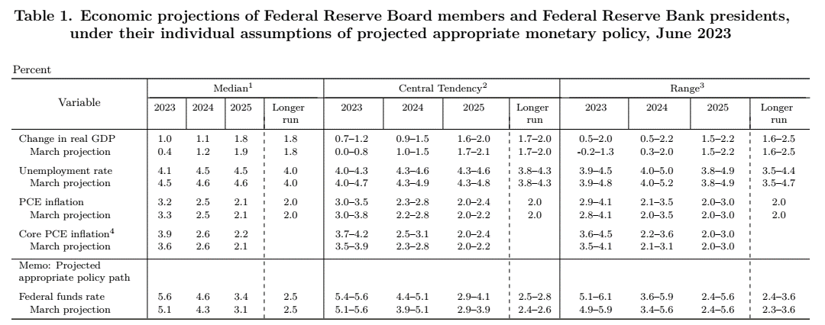
2019Q4 | 19,215.7 | 4803.925 | 19036.05 | 2.3% |  |  |  | Tasas weo
2020Q1 | 18,989.9 | 4747.475 | 19074.675 | 2.0%
2020Q2 | 17,378.7 | 4344.675 | 18678.8 | -0.7%
2020Q3 | 18,743.7 | 4685.925 | 18582 | -1.8%
2020Q4 | 18,924.3 | 4731.075 | 18509.15 | -2.8% | Tasas WEO
2021Q1 | 19,216.2 | 4804.05 | 18565.725 | -2.7%
2021Q2 | 19,544.2 | 4886.05 | 19107.1 | 2.3%
2021Q3 | 19,672.6 | 4918.15 | 19339.325 | 4.1%
2021Q4 | 20,006.2 | 5001.55 | 19609.8 | 5.9%
2022Q1 | 19,924.1 | 4981.025 | 19786.775 | 6.6%
2022Q2 | 19895.3 | 4973.825 | 19874.55 | 4.0%
2022Q3 | 20054.7 | 5013.675 | 19970.075 | 3.3%
2022Q4 | 20182.5 | 5045.625 | 20014.15 | 2.1%
2023Q1 | 20282.8 | 5070.7 | 20103.825 | 1.6%
2023Q2 | 20386.5 | 5096.625 | 20226.625 | 1.8% | 1.77%
2023Q3 | 20135.435925 | 5033.8589813 | 20246.808981 | 1.39% |  | dif | -0.77%
2023Q4 | 20052.430075 | 5013.1075187 | 20214.2915 | 1.00% | 1.00% | dif/4 | -0.0038574332501
2024Q1 | 20665.190825 | 5166.2977063 | 20309.889206 | 1.02%
2024Q2 | 20902.961425 | 5225.7403562 | 20439.004562 | 1.05%
2024Q3 | 20237.266387 | 5059.3165967 | 20464.462178 | 1.08% |  | dif | 0.001
2024Q4 | 19941.176189 | 4985.2940473 | 20436.648706 | 1.10% | 1.10% | dif/4 | 0.00025
2025Q1 | 21193.957174 | 5298.4892934 | 20568.840294 | 1.28%
2025Q2 | 21569.080765 | 5392.2701913 | 20735.370129 | 1.45%
2025Q3 | 20483.824625 | 5120.9561563 | 20797.009688 | 1.63% |  | dif | 0.007
2025Q4 | 19971.170969 | 4992.7927423 | 20804.508383 | 1.80% | 1.80% | dif/4 | 0.00175

y_star_fomc_sep23 (base 2017)
obs | pib_f | pib_f/4 | y_star_weo | v_y_star_weo
1995Q1 | 11,320.0 | 2829.98775
1995Q2 | 11,353.7 | 2838.43025
1995Q3 | 11,450.3 | 2862.5775
1995Q4 | 11,528.1 | 2882.01675 | 11413.01225
1996Q1 | 11,614.4 | 2903.6045 | 11486.629
1996Q2 | 11,808.1 | 2952.035 | 11600.23375
1996Q3 | 11,914.1 | 2978.51575 | 11716.172
1996Q4 | 12,037.8 | 3009.44375 | 11843.599 | 3.8%
1997Q1 | 12,115.5 | 3028.868 | 11968.8625 | 4.2%
1997Q2 | 12,317.2 | 3079.30525 | 12096.13275 | 4.3%
1997Q3 | 12,471.0 | 3117.7525 | 12235.3695 | 4.4%
1997Q4 | 12,577.5 | 3144.37375 | 12370.2995 | 4.4%
1998Q1 | 12,703.7 | 3175.9355 | 12517.367 | 4.6%
1998Q2 | 12,821.3 | 3205.33475 | 12643.3965 | 4.5%
1998Q3 | 12,982.8 | 3245.688 | 12771.332 | 4.4%
1998Q4 | 13,191.7 | 3297.9175 | 12924.87575 | 4.5%
1999Q1 | 13,315.6 | 3328.89925 | 13077.8395 | 4.5%
1999Q2 | 13,426.7 | 3356.687 | 13229.19175 | 4.6%
1999Q3 | 13,604.8 | 3401.19275 | 13384.6965 | 4.8%
1999Q4 | 13,828.0 | 3456.995 | 13543.774 | 4.8%
2000Q1 | 13,878.1 | 3469.53675 | 13684.4115 | 4.6%
2000Q2 | 14,130.9 | 3532.727 | 13860.4515 | 4.8%
2000Q3 | 14,145.3 | 3536.328 | 13995.58675 | 4.6%
2000Q4 | 14,229.8 | 3557.44125 | 14096.033 | 4.1%
2001Q1 | 14,183.1 | 3545.78 | 14172.27625 | 3.6%
2001Q2 | 14,271.7 | 3567.9235 | 14207.47275 | 2.5%
2001Q3 | 14,214.5 | 3553.629 | 14224.77375 | 1.6%
2001Q4 | 14,253.6 | 3563.3935 | 14230.726 | 1.0%
2002Q1 | 14,372.8 | 3593.19625 | 14278.14225 | 0.7%
2002Q2 | 14,460.8 | 3615.212 | 14325.43075 | 0.8%
2002Q3 | 14,519.6 | 3629.90825 | 14401.71 | 1.2%
2002Q4 | 14,537.6 | 3634.395 | 14472.7115 | 1.7%
2003Q1 | 14,614.1 | 3653.53525 | 14533.0505 | 1.8%
2003Q2 | 14,743.6 | 3685.89175 | 14603.73025 | 1.9%
2003Q3 | 14,988.8 | 3747.1955 | 14721.0175 | 2.2%
2003Q4 | 15,162.8 | 3790.69 | 14877.3125 | 2.8%
2004Q1 | 15,248.7 | 3812.17 | 15035.94725 | 3.5%
2004Q2 | 15,366.9 | 3841.7125 | 15191.768 | 4.0%
2004Q3 | 15,512.6 | 3878.15475 | 15322.72725 | 4.1%
2004Q4 | 15,670.9 | 3917.72 | 15449.75725 | 3.8%
2005Q1 | 15,844.7 | 3961.18175 | 15598.769 | 3.7%
2005Q2 | 15,922.8 | 3980.6955 | 15737.752 | 3.6%
2005Q3 | 16,047.6 | 4011.89675 | 15871.494 | 3.6%
2005Q4 | 16,136.7 | 4034.1835 | 15987.9575 | 3.5%
2006Q1 | 16,353.8 | 4088.45875 | 16115.2345 | 3.3%
2006Q2 | 16,396.2 | 4099.03775 | 16233.57675 | 3.2%
2006Q3 | 16,420.7 | 4105.1845 | 16326.8645 | 2.9%
2006Q4 | 16,561.9 | 4140.4665 | 16433.1475 | 2.8%
2007Q1 | 16,611.7 | 4152.9225 | 16497.61125 | 2.4%
2007Q2 | 16,713.3 | 4178.3285 | 16576.902 | 2.1%
2007Q3 | 16,809.6 | 4202.39675 | 16674.11425 | 2.1%
2007Q4 | 16,915.2 | 4228.79775 | 16762.4455 | 2.0%
2008Q1 | 16,843.0 | 4210.75075 | 16820.27375 | 2.0%
2008Q2 | 16,943.3 | 4235.82275 | 16877.768 | 1.8%
2008Q3 | 16,854.3 | 4213.57375 | 16888.945 | 1.3%
2008Q4 | 16,485.4 | 4121.3375 | 16781.48475 | 0.1%
2009Q1 | 16,298.3 | 4074.5655 | 16645.2995 | -1.0%
2009Q2 | 16,269.1 | 4067.28625 | 16476.763 | -2.4%
2009Q3 | 16,326.3 | 4081.57025 | 16344.7595 | -3.2%
2009Q4 | 16,502.8 | 4125.6885 | 16349.1105 | -2.6%
2010Q1 | 16,582.7 | 4145.6775 | 16420.2225 | -1.4%
2010Q2 | 16,743.2 | 4185.7905 | 16538.72675 | 0.4%
2010Q3 | 16,872.3 | 4218.0665 | 16675.223 | 2.0%
2010Q4 | 16,960.9 | 4240.216 | 16789.7505 | 2.7%
2011Q1 | 16,920.6 | 4230.158 | 16874.231 | 2.8%
2011Q2 | 17,035.1 | 4258.7785 | 16947.219 | 2.5%
2011Q3 | 17,031.3 | 4257.82825 | 16986.98075 | 1.9%
2011Q4 | 17,222.6 | 4305.64575 | 17052.4105 | 1.6%
2012Q1 | 17,367.0 | 4341.7525 | 17164.005 | 1.7%
2012Q2 | 17,444.5 | 4361.13125 | 17266.35775 | 1.9%
2012Q3 | 17,469.7 | 4367.4125 | 17375.942 | 2.3%
2012Q4 | 17,489.9 | 4372.463 | 17442.75925 | 2.3%
2013Q1 | 17,662.4 | 4415.6 | 17516.60675 | 2.1%
2013Q2 | 17,709.7 | 4427.41775 | 17582.89325 | 1.8%
2013Q3 | 17,860.5 | 4465.1125 | 17680.59325 | 1.8%
2013Q4 | 18,016.1 | 4504.03675 | 17812.167 | 2.1%
2014Q1 | 17,954.0 | 4488.4935 | 17885.0605 | 2.1%
2014Q2 | 18,185.9 | 4546.47775 | 18004.1205 | 2.4%
2014Q3 | 18,406.9 | 4601.73525 | 18140.74325 | 2.6%
2014Q4 | 18,500.0 | 4625.00775 | 18261.71425 | 2.5%
2015Q1 | 18,666.6 | 4666.65525 | 18439.876 | 3.1%
2015Q2 | 18,782.2 | 4695.56075 | 18588.959 | 3.2%
2015Q3 | 18,857.4 | 4714.3545 | 18701.57825 | 3.1%
2015Q4 | 18,892.2 | 4723.0515 | 18799.622 | 2.9%
2016Q1 | 19,001.7 | 4750.4225 | 18883.38925 | 2.4%
2016Q2 | 19,062.7 | 4765.67725 | 18953.50575 | 2.0%
2016Q3 | 19,197.9 | 4799.4845 | 19038.63575 | 1.8%
2016Q4 | 19,304.4 | 4826.088 | 19141.67225 | 1.8%
2017Q1 | 19,398.3 | 4849.58575 | 19240.8355 | 1.9%
2017Q2 | 19,506.9 | 4876.73725 | 19351.8955 | 2.1%
2017Q3 | 19,660.8 | 4915.1915 | 19467.6025 | 2.3%
2017Q4 | 19,882.4 | 4970.588 | 19612.1025 | 2.5%
2018Q1 | 20,044.1 | 5011.01925 | 19773.536 | 2.8%
2018Q2 | 20,150.5 | 5037.619 | 19934.41775 | 3.0%
2018Q3 | 20,276.2 | 5069.0385 | 20088.26475 | 3.2%
2018Q4 | 20,304.9 | 5076.2185 | 20193.89525 | 3.0%
2019Q1 | 20,415.2 | 5103.7875 | 20286.6635 | 2.6%
2019Q2 | 20,584.5 | 5146.132 | 20395.1765 | 2.3% |  |  |  | anclaje a data_quarterly
2019Q3 | 20,817.6 | 5204.39525 | 20530.53325 | 2.2% |  |  |  | linealización de tasas
2019Q4 | 20,951.1 | 5237.772 | 20692.08675 | 2.5% |  |  |  | Tasas weo
2020Q1 | 20,665.6 | 5166.38825 | 20754.6875 | 2.3%
2020Q2 | 19,034.8 | 4758.7075 | 20367.263 | -0.1%
2020Q3 | 20,511.8 | 5127.94625 | 20290.814 | -1.2%
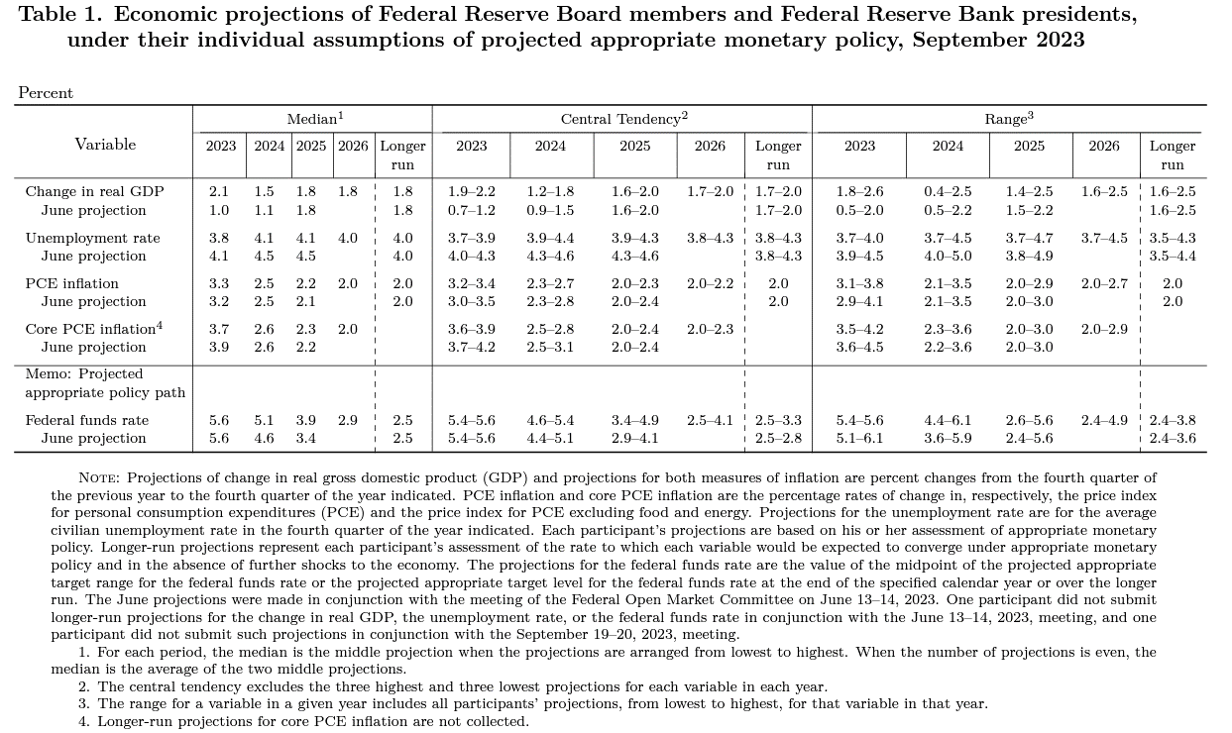
2020Q4 | 20,724.1 | 5181.032 | 20234.074 | -2.2%
2021Q1 | 20,990.5 | 5247.63525 | 20315.321 | -2.1%
2021Q2 | 21,309.5 | 5327.386 | 20883.9995 | 2.5%
2021Q3 | 21,483.1 | 5370.77075 | 21126.824 | 4.1%
2021Q4 | 21,847.6 | 5461.9005 | 21407.6925 | 5.8%
2022Q1 | 21,738.9 | 5434.71775 | 21594.775 | 6.3%
2022Q2 | 21708.16 | 5427.04 | 21694.429 | 3.9%
2022Q3 | 21851.134 | 5462.7835 | 21786.44175 | 3.1%
2022Q4 | 21989.981 | 5497.49525 | 21822.0365 | 1.9%
2023Q1 | 22112.329 | 5528.08225 | 21915.401 | 1.5%
2023Q2 | 22225.35 | 5556.3375 | 22044.6985 | 1.6%
2023Q3 | 22491.567 | 5622.89175 | 22204.80675 | 1.9% | 1.92% | dif | 0.18%
2023Q4 | 22,292.0 | 5,573.0 | 22280.299266 | 2.10% | 2.10% | dif/4 | 0.0017970018785
2024Q1 | 22,285.4 | 5,571.4 | 22323.575344 | 1.86%
2024Q2 | 22,542.7 | 5,635.7 | 22402.924851 | 1.63%
2024Q3 | 22,931.5 | 5,732.9 | 22512.898444 | 1.39% |  | dif | -0.0095
2024Q4 | 22,386.4 | 5,596.6 | 22536.522708 | 1.15% | 1.15% | dif/4 | -0.002375
2025Q1 | 22,605.6 | 5,651.4 | 22616.57227 | 1.31%
2025Q2 | 23,009.9 | 5,752.5 | 22733.367992 | 1.48%
2025Q3 | 23,524.2 | 5,881.0 | 22881.547156 | 1.64% |  | dif | 0.0065
2025Q4 | 22,629.0 | 5,657.2 | 22942.180117 | 1.80% | 1.80% | dif/4 | 0.001625

